Sheet1
Quản lý khách hàng

Quản lý thông tin
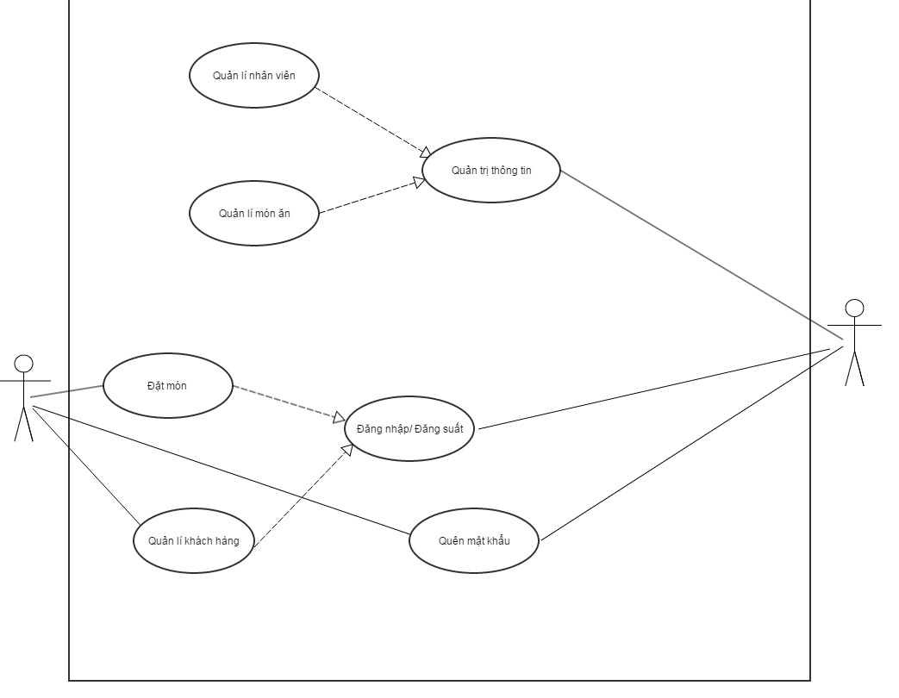

Quản lý món ăn

Đặt món

edit

edit
edit

